TOE scope
客户名称 | 产品基本信息
 | 产品类型 | 机场3：行业无人机整体方案（无人机、机场、App/Web、云端）
 | 产品型号 | 面向巡检/运维场景的云边端协同行业无人机产品
 | 产品软件版本 | 当前纳入 CRA/TARA 评审的软件与固件版本（具体版本号待项目补充）

Product intented purpose and reasonable foreseeable use(IPRFU)产品的合理预期使用环境说明 |  |  | 无人机 |  |  | 机场 |  |  | Web/Pilot | 云端（司空2）
本次 TOE 面向行业无人机产品的数字要素及其安全相关交互边界，产品由无人机、机场、App/Web 管理端以及云端平台组成，用于巡检、运维和任务调度等行业场景。系统支持用户通过 App/Web 对无人机和机场进行注册、绑定、任务配置、状态监控和数据查看，并由云端向机场下发航线和任务指令，再由机场通过 SDR/LTE 图传与控制链路转发至无人机执行。 合理预期使用环境包括：企业或组织部署的公有云/私有云环境、通过互联网或专网接入的远程运维环境、机场现场的受控维护环境，以及无人机飞行执行期间的无线通信环境。合理可预见使用还包括设备重注册、解绑、日志回传、巡检数据存储与展示、开放接口对接第三方业务系统，以及在网络异常或链路退化时进入受控降级/安全失败模式。 本次 CRA/TARA 分析的目标是识别并约束这些数字要素在身份、控制、数据、接口和可用性方面的网络安全风险，明确威胁分析边界和后续安全设计目标。 |  |  | 该无人机旨在执行以下功能： 1. 通过机场转发的指令，自动执行巡检、运维等飞行任务。 2. 采集巡检过程中的视频、图像及传感器遥测数据。 3. 将飞行状态、遥测数据和采集到的媒体流通过机场回传至云端。 4. 在无线链路中断或收到异常指令时，自主进入安全模式（如悬停、返航、降落）。 5. 支持与机场配合完成注册、绑定和固件升级。 该无人机旨在用于以下操作环境： 1. 在企业或组织许可的空域内飞行，如电力线路、园区、基础设施周边。 2. 通过机场提供的 SDR/LTE 专用无线链路进行指挥控制（C2）和数据回传。 3. 处于由机场及云端共同管理的受控任务体系中，不独立运作。 该无人机并非设计用于： 1. 个人消费者娱乐或航拍。 2. 在无机场信号覆盖的通信盲区中执行任务。 3. 直接通过公共互联网接收任务或上传数据（始终以机场为中继）。 4. 独立自主地进行任务决策（任务及航线由云端审核下发）。 该无人机具备以下接口： 1. 与机场通信的无线接口（SDR/LTE 私有协议，用于控制和图传）。 2. 本地维护/调试接口（USB/串口，限授权后使用）。 3. 机载存储卡槽（用于本地加密缓存采集数据）。 4. 电源/充电接口（通过机场触点或外部充电器，仅提供充电，无数据传输）。 5. 安全启动与固件升级接口（受签名校验保护）。 该无人机的预期通信关系网络拓扑图（右图） 无人机本身不直接连接互联网，它与机场之间通过 SDR/LTE 链路建立双向通信，机场作为唯一网关，将无人机接入整个系统。 |  |  | 本次基站类 TOE 以机场（Dock）为主体，覆盖机场侧内置软件/固件、网络与无线通信模块、本地存储、设备身份与绑定能力、日志与审计能力、升级与恢复能力，以及与外部系统交互的安全边界。无人机、App/Web 管理端和司空2云端是与 TOE 交互的外部实体，它们自身不作为本表中的独立 TOE 组件，但其与机场之间的通信接口、信任假设和依赖关系纳入分析。 合理预期使用场景包括：机场部署在企业或组织控制的现场环境中，用于存放、充电、管理无人机，并作为无人机接入司空2系统的唯一网络网关。无人机与机场之间通过 SDR/LTE 链路通信，不直接连接互联网。机场北向存在两类部署模式： 1. 机场连接司空2私有云：通过企业内网、专网、VPN 或专线接入，整体过程可不经过互联网。 2. 机场连接司空2公有云：机场通过以太网或 4G/5G 接入互联网，与公有云进行受保护通信。 合理可预见使用还包括：设备注册、绑定、重注册、任务/航线下发、遥测/日志/巡检数据回传、本地缓存、离线短时容错、授权维护、固件升级和异常恢复。 该机场旨在执行以下功能： 1. 存放、充电及管理无人机，提供物理保护和环境监测。 2. 作为无人机与司空2之间的边缘网关，接收云端任务并向无人机转发控制与会话信息。 3. 接收无人机回传的遥测、日志、媒体与巡检结果，并上传至私有云或公有云。 4. 支持设备注册、绑定、身份校验、证书/凭据使用、固件升级与恢复。 5. 在云端不可达、无线链路异常或网络退化时，执行本地缓存、受控降级和安全失败处理。 6. 提供受控本地维护环境，仅允许授权运维人员进行诊断、部署和恢复。 该机场并非设计用于： 1. 让无人机直接访问互联网或直接与云端建立公网连接。 2. 提供未经认证的公共网络接入能力。 3. 在长期完全离线状态下独立承担完整任务体系运行。 4. 为第三方设备提供通用托管、充电或开放计算服务。 该机场具备以下接口： 1. 面向无人机的无线接口：SDR/LTE 控制与图传链路。 2. 面向云端的广域网接口：以太网口（RJ45）、4G/5G 蜂窝模块。 3. 本地维护接口：USB调试网口（默认关闭或受控开启）。 4. 本地存储：日志、遥测、媒体与任务缓存。 5. 物理与安全接口：舱门锁控、防撬与环境传感器。 6. 电源接口：交流市电输入（仅供电，无数据通信能力）。 预期通信关系为：无人机始终先接入机场，再由机场根据部署模式接入司空2私有云或公有云。 |  |  | 本次 TOE 面向司空2客户端及其安全相关交互边界。客户端包括两类：1）运行于遥控器上的 DJI Pilot 2；2）通过受信浏览器访问司空2的 Web 浏览器。司空2云端作为组织、项目、设备和任务的集中管理平台，是两类客户端共同访问的后台。 其中，Pilot 2 仅包含两个使用场景： 1. 设备注册与绑定：通过 Pilot 2 将飞行器绑定到司空2系统中的“组织”，以及将机场绑定到司空2系统中的“组织”，用于完成设备注册和纳管。 2. 本地飞行控制：Pilot 2 运行于遥控器，用于控制无人机飞行，并显示飞行状态、图传和相关操作界面。 行业用户在绝大多数情况下通过 Web 浏览器访问司空2，对组织、项目、飞行器、机场、告警、运维和巡检数据进行日常管理。Web 浏览器不直接与飞行器建立控制链路，其管理操作均通过司空2云端完成。 合理预期使用环境包括：企业或组织部署的公有云/私有云环境、办公室或运维中心内通过互联网/专网访问司空2的浏览器环境、现场遥控器运行 Pilot 2 的受控作业环境，以及飞行器执行任务时的无线通信环境。合理可预见使用还包括设备解绑后重新绑定、组织切换、日志回传、异常告警查看和运维审计。 本次 CRA/TARA 分析的重点，是识别并约束客户端在身份认证、设备注册绑定、会话保护、权限控制、本地敏感数据存储、飞行控制和云端通信方面的网络安全风险，并明确客户端与司空2、遥控器、飞行器、机场之间的安全边界。 该客户端旨在执行以下功能： 1. 通过 Pilot 2 将飞行器或机场绑定到司空2中的指定组织。 2. 通过 Pilot 2 在遥控器上执行本地飞行控制。 3. 通过 Web 浏览器访问司空2，进行组织、项目、飞行器、机场、告警和运维管理。 4. 查看设备状态、告警、任务结果、巡检数据和日志。 5. 对关键操作保留可审计的用户、组织和设备上下文。 该客户端旨在用于以下操作环境： 1. 运行于受控遥控器环境中的 Pilot 2。 2. 运行于企业受信终端和浏览器环境中的司空2 Web 访问。 3. 通过互联网或企业专网与司空2云端建立 HTTPS/TLS 保护连接。 该客户端并非设计用于： 1. 由 Web 浏览器直接控制无人机飞行。 2. 由 Pilot 2 承担常态化组织管理、机场运维和大多数云端管理操作。 3. 在未认证的公共设备或已越狱/ROOT 的终端上操作。 4. 向第三方开放直接飞行控制接口。 该客户端具备以下接口： 1. Web 浏览器与司空2之间的 HTTPS / WebSocket 接口。 2. Pilot 2 与司空2之间用于登录、组织选择和设备绑定的加密接口。 3. Pilot 2 运行于遥控器时，用于飞行控制、遥测和图传显示的本地控制接口。 App/Web 客户端的通信关系应区分为：Web 浏览器仅与司空2云端通信；Pilot 2 在绑定场景下与司空2云端通信，在飞行控制场景下与遥控器和飞行器交互。 | 本次 TOE 以大疆司空 2 云端平台为主体，覆盖部署在公有云或私有云环境中的 Web 门户、组织与项目管理、成员与角色权限管理、设备纳管、实时项目监控、航线库与任务计划、媒体与日志管理、模型/标注/地图数据服务、告警与自动化，以及 OpenAPI、EventAPI、MQTT Bridge、Mapping API 等对外数字接口。TOE 的核心对象是云端软件、云端配置、云侧数据处理流程，以及围绕这些能力建立的认证、授权、审计和数据保护机制。 合理预期使用环境包括：企业用户通过 Web 浏览器访问司空 2 进行组织、项目、设备、任务和数据管理；DJI Pilot 2 或 DJI Enterprise App 用于飞行器、机场的注册绑定和云服务接入；机场、飞行器、遥控器和 RTMP 设备作为受管对象与云端协同；第三方业务系统通过 OpenAPI、事件推送、MQTT Bridge、RTMP/GB28181 转发或 Media Direct Transfer 与云端集成；平台可部署在企业私有云或可信公有云环境，由授权运维人员进行配置和维护。 本次 CRA/TARA 分析重点识别云端平台在账户身份、组织与项目边界、设备归属、任务编排、媒体与日志数据、开放接口、实时访问和运维管理方面的网络安全风险，并据此形成云端侧的安全设计目标。 该云服务中心旨在执行以下功能： 1. 提供组织创建、项目管理、成员管理、角色授权、自定义项目权限和二次验证策略。 2. 管理飞行器、机场、遥控器和相关受管对象的注册、绑定、项目归属和状态展示。 3. 提供实时项目信息、设备状态窗口、虚拟座舱、多路视频和远程作业支撑能力。 4. 提供航线库、任务区域、任务计划库和自动化任务编排能力，并向目标机场下发受控任务。 5. 接收、存储和检索媒体文件、遥测、日志、标注、模型和地图设计文件等业务数据。 6. 提供告警、消息订阅、任务日志、操作日志和安全审计能力。 7. 提供 OpenAPI、EventAPI、MQTT Bridge、Mapping API 等集成能力，支持第三方业务系统对接。 8. 支持公有云与私有化部署，并在部署模式差异下维持一致的访问控制与审计要求。 该云服务中心旨在用于以下操作环境： 1. 由企业或组织控制的公有云、私有云或混合云环境。 2. 通过互联网、VPN、专线或企业内网与 Web 客户端、移动客户端、机场和第三方系统通信。 3. 由授权的平台管理员和云运维团队进行持续运维、监控、备份和安全配置。 该云服务中心并非设计用于： 1. 直接通过 SDR/LTE 无线链路控制飞行器或替代机场成为无线接入网关。 2. 在无认证、无授权的条件下向公众开放业务接口或媒体访问。 3. 绕过云端业务控制直接操作底层数据库、对象存储或消息基础设施。 4. 作为主动避障或防撞控制系统；如 AirSense 等能力仅提供告警辅助，最终运行安全责任仍在操作方。 该云服务中心具备以下主要接口： 1. Web 门户与北向 REST/WebSocket 接口，用于账号登录、组织项目管理、设备管理、任务编排和数据展示。 2. 面向 DJI Pilot 2 与 DJI Enterprise App 的云服务接入接口，用于登录、设备注册绑定、媒体上传和同步。 3. 面向机场、飞行器及其配套设备的南向设备管理、状态回传、任务下发和日志/媒体接入接口。 4. 面向第三方系统的 OpenAPI、EventAPI、MQTT Bridge、RTMP/GB28181、Media Direct Transfer 等集成接口。 5. 面向管理员和运维人员的受控运维接口、审计接口和部署配置接口。 该云服务中心的预期通信关系为：所有浏览器、移动客户端、设备与第三方系统均通过受控接口访问云端，云端再统一执行身份认证、授权决策、租户隔离、任务编排、数据处理与审计留痕。

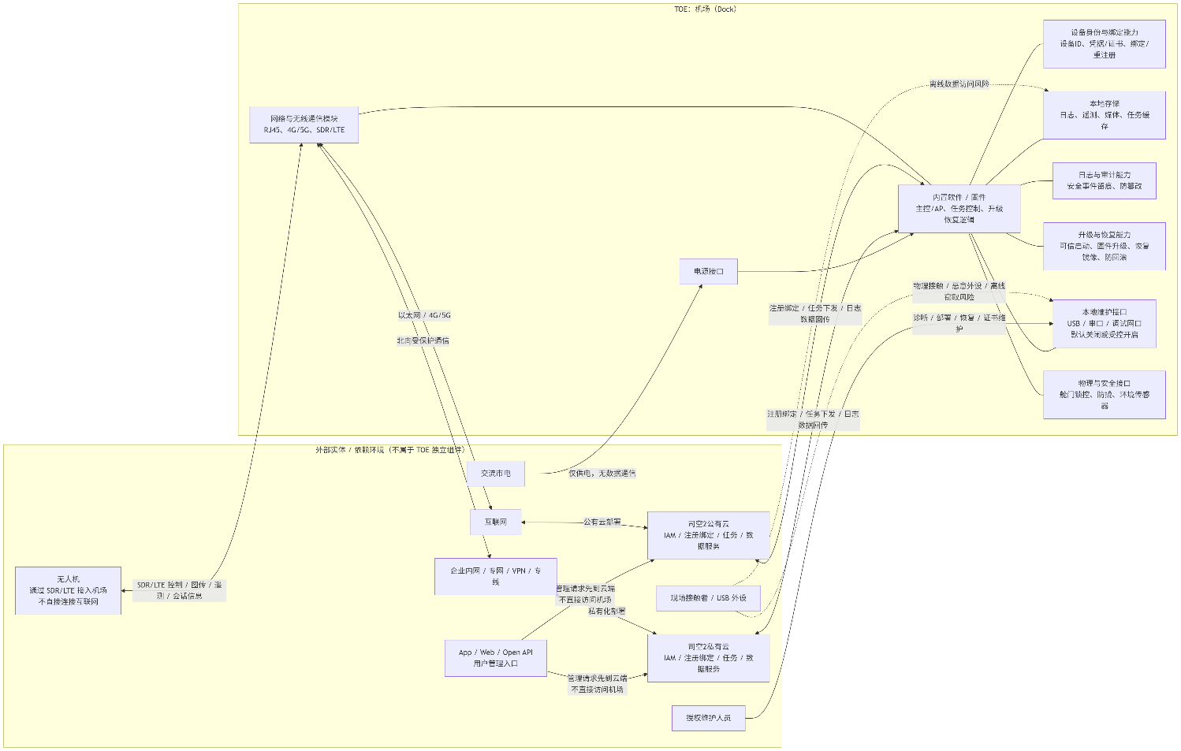
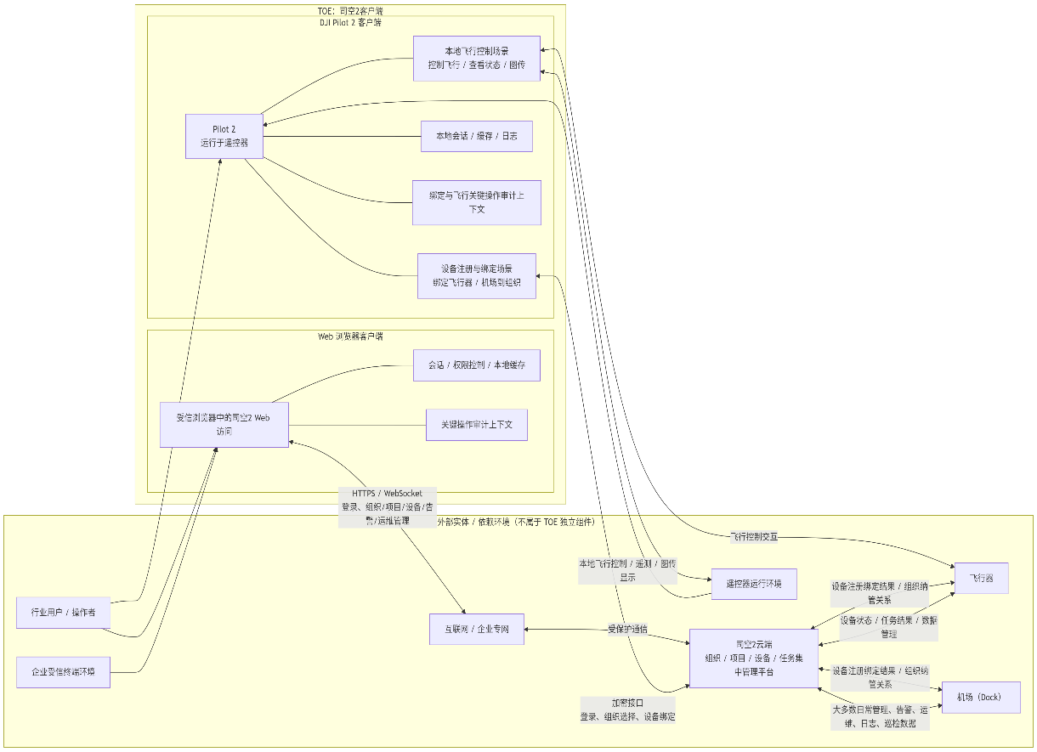
产品通信环境或南北向环境说明：网络拓扑图 |  |  | 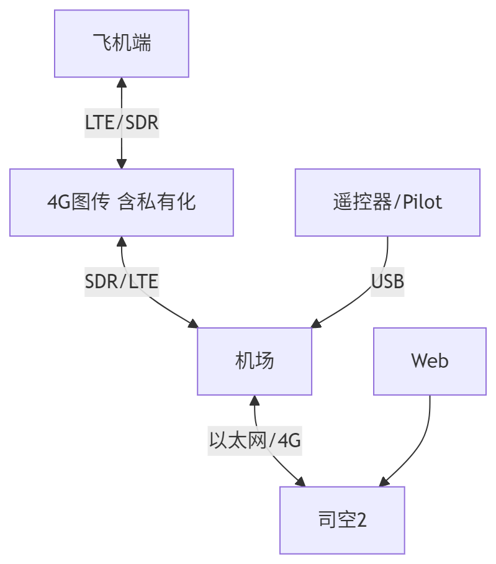 |  |  |  |  |  |  | 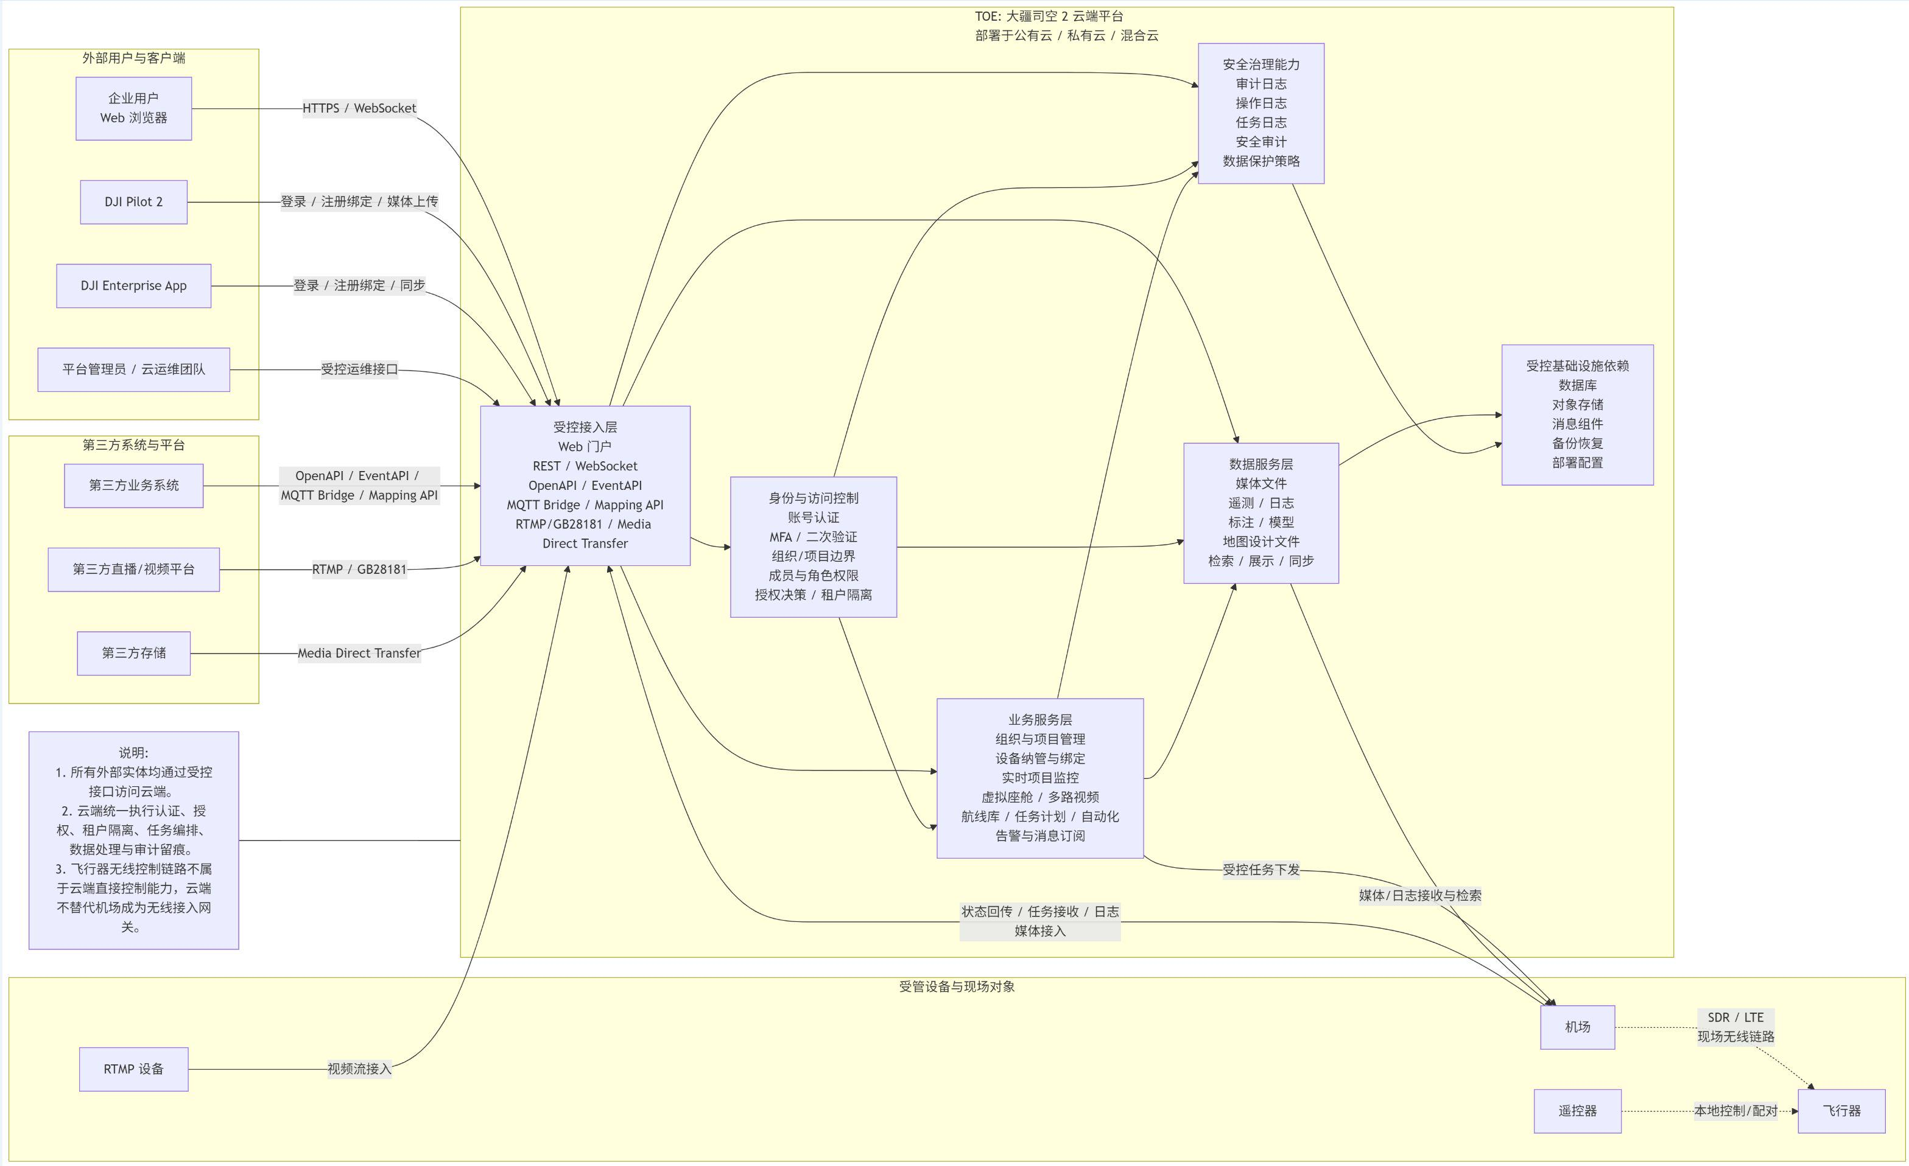 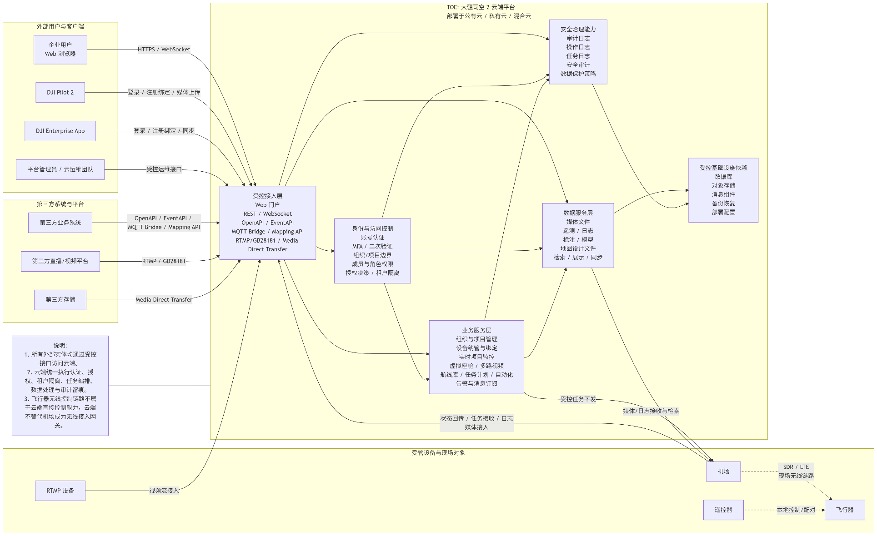
TOE 的主要信任边界和通信环境如下： 1. 北向访问边界：用户通过 App、Web 或开放 API 访问云端 IAM、任务管理、设备管理、数据服务和监控能力，主要风险集中在身份认证、会话保护、对象级授权和多租户隔离。 2. 云边协同边界：云端与机场通过互联网或专网进行双向通信，用于设备注册绑定、任务下发、状态同步、日志/遥测回传和远程运维控制，主要风险集中在命令伪造、篡改、重放、会话劫持和拒绝服务。 3. 边端无线边界：机场与无人机通过 SDR/LTE 图传与控制链路交换飞控指令、任务状态和会话上下文，主要风险集中在链路窃听、伪造、插入、重放、异常报文注入及链路失效。 4. 本地维护边界：机场存在以太网口、USB 等本地维护或部署入口，面向授权运维人员开放，但也引入物理接触后利用默认配置、调试接口或恶意外设发起攻击的风险。 5. 内部子系统边界：无人机内部存在 SDR/LTE 子系统、AP（Linux/Yocto）与 CP/飞控（RTOS）等不同安全域，需关注子系统被攻陷后的横向移动、直达飞控接口攻击和异常指令传播。 因此，本次 TOE scope 不仅覆盖单一设备，还覆盖无人机、机场、App/Web、云端以及它们之间的关键通信路径、管理接口、数据流和安全边界。

产品通讯矩阵
App / Web / Open API | 云端 IAM 与业务服务 | 用户登录、设备管理、任务编排、日志查询和数据展示入口；重点关注强身份认证、会话保护、对象级授权和多租户隔离。
无人机 / 机场 | 云端注册与绑定服务 | 设备注册、绑定、解绑、重注册和资产纳管；重点关注设备身份、出厂信任凭据、短时令牌、所有权校验和审计追踪。
云端任务服务 | 机场 | 航线、任务指令、策略配置和执行参数下发；重点关注命令来源认证、完整性保护、时效校验、设备归属校验和审计留痕。
机场 | 无人机（SDR/LTE） | 任务转发、飞行控制和状态同步链路；重点关注双向认证、会话密钥、完整性保护、抗重放和异常时的安全降级。
机场 | 云端数据接入与监控服务 | 遥测、日志、巡检结果、位置与运行状态回传；重点关注传输加密、完整性、最小化采集、访问控制和可追溯性。
第三方系统 / 开放接口 | 云端开放 API | 外部系统访问设备、任务、日志等资源对象；重点关注租户边界、细粒度授权、接口审计和异常访问检测。
授权维护人员 | 机场本地维护接口（以太网） | 本地运维、部署、配置变更、证书和系统维护；重点关注默认关闭、受控开启、强鉴权、最小权限和敏感配置保护。
现场接触者 / USB 外设 | AP / 飞控桥接接口 | USB 本地接入、调试或维护通道；重点关注设备白名单、异常指令注入检测、协议收敛和物理接触风险控制。
产品通讯矩阵（模板）
源设备 | 源端口 | 目的设备 | 目的端口 | 协议 | 认证方式 | 加密方式 | 用途说明 | 通信等级
 |  |  |  |  |  |  |  | Public
 |  |  |  |  |  |  |  | Limited
 |  |  |  |  |  |  |  | Controlled
 |  |  |  |  |  |  |  | 公共通信接入是指在没有任何接入限制的情况下，可以从通信或网络轻松访问的产品。 有限通信接入是指具有部分受控的通信或网络接入的产品。对这些产品的访问仅限于某些组或实体，通常由角色定义。 受控通信访问是指通信或网络访问仅限于授权实体的产品。访问通常通过强大的安全措施来实施，如身份验证和安全访问控制。
产品功能场景描述
设备注册与绑定 | App/Web、云端、无人机、机场 | 用户通过 App/Web 将无人机和机场纳入云端管理域，完成设备注册、绑定和所有权确认，是后续任务调度和远程控制的前提。
任务规划与下发 | Web、云端、机场 | 用户在 Web 端创建巡检任务和航线，由云端统一编排并向目标机场下发执行指令。
飞行执行与控制转发 | 机场、无人机（SDR/LTE） | 机场接收云端任务后通过 SDR/LTE 链路向无人机转发控制指令，并维持任务状态与会话上下文。
遥测与巡检数据回传 | 无人机、机场、云端 | 无人机执行任务过程中产生状态、日志、位置和巡检结果，经机场回传到云端用于监控、分析和留痕。
多租户管理与开放接口访问 | App/Web/Open API、云端 | 不同租户和第三方系统通过统一接口访问设备、任务和数据对象，需要在服务端持续执行对象级授权和租户隔离。
本地维护与异常恢复 | 维护人员、机场、USB/以太网接口 | 授权维护人员在现场通过受控本地接口进行部署、诊断、恢复和证书维护。

产品结构介绍（可附图或文档）
软件、固件版本
OS名称及版本
中间件
硬件 |  | MCU，SOC，无线模块 存储类别及大小 内存大小
硬件结构原理图
软件结构原理图

